PLANNING EQ. SPORT
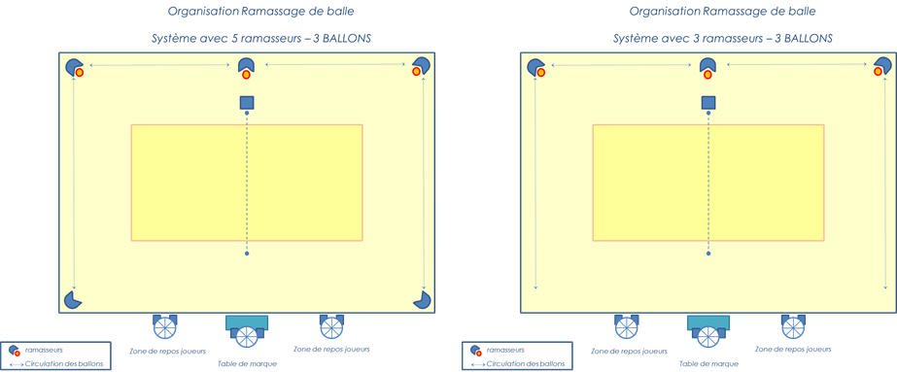
 |  | LIEU/DATE |  | ORGANISATEUR

PLANNING RAMMASSEUR/MARQUEUR
Le responsable définit des groupes de ramasseurs (de 3 à 5 jeunes) par journée et repartit chaque groupe par terrain en veillant à respecter un match de récupération entre chaque rotation.

JOUR : | hor. | F/M | TERRAIN 1 | F/M | TERRAIN 2 | F/M | TERRAIN 3 | F/M | REPOS
MATCH 1
MATCH 2
MATCH 3
MATCH 4
MATCH 5
MATCH 6
MATCH 7
MATCH 8
MATCH 9
MATCH 10
MATCH 11
MATCH 12

REPARTITION VISUELS
 | TOURNOI | Date | ORGANISATEUR

REPARTITION VISUELS TOUR DE TERRAIN CENTRAL

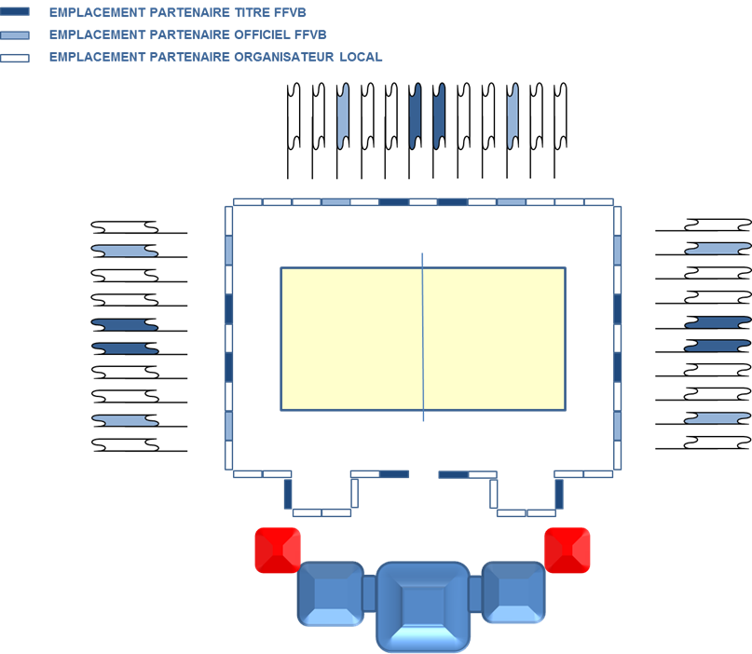
 | Si Suppport tour de terrain fixe ( panneautique) |  |  | Si Tour de terrain dynamique (LED)
 |  |  |  | RÉPARTITION par rotation de 15 secondes sur les 3 faces
 |  |  |  | PARTENAIRE FFvolley
 |  |  |  | CLUB ORGANISATEUR
 |  |  |  | PARTENAIRE FFvolley
 |  |  |  | CLUB ORGANISATEUR
 |  |  |  | PARTENAIRE FFvolley
 |  |  |  | CLUB ORGANISATEUR
 |  |  |  | NOM COMPETITION
 |  |  |  | CLUB ORGANISATEUR
 |  |  |  | PARTENAIRE FFvolley
 |  |  |  | CLUB ORGANISATEUR
 |  |  |  | PARTENAIRE FFvolley
 |  |  |  | CLUB ORGANISATEUR
 |  |  |  | PARTENAIRE FFvolley
 |  |  |  | CLUB ORGANISATEUR
 |  |  |  | FFVOLLEY

VISUELS TEXTILES
